ACTBND_DAC
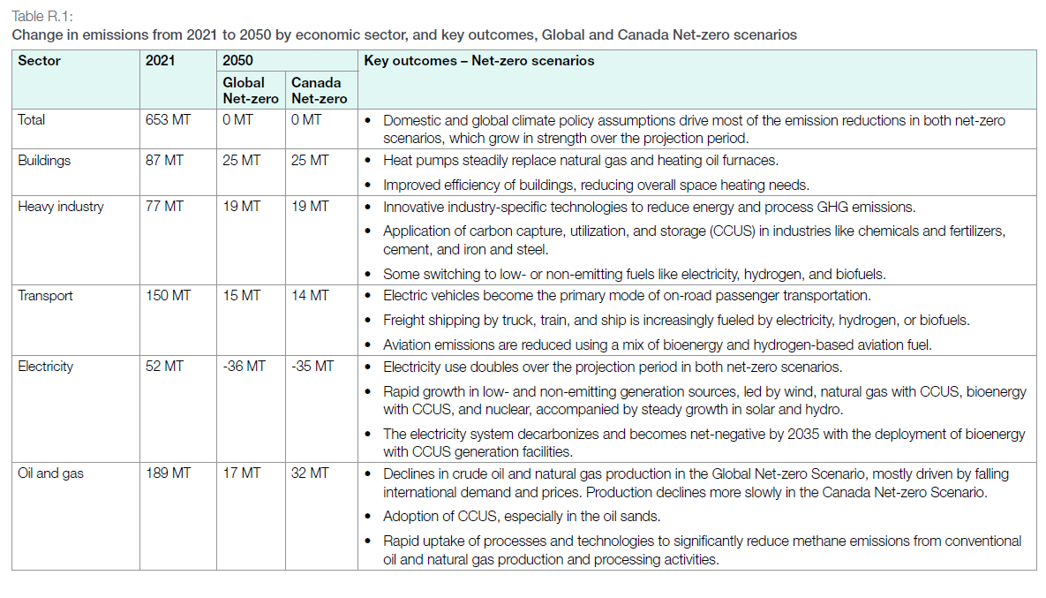
UC_N | Pset_Set | Pset_PN | Pset_CI | Pset_CO | Cset_CN | Attribute | Year | LimType | UC_COMNET | AL | AT | BC | MA | ON | QU | SA |  | UC_Desc
AU_CO2_BND |  |  |  |  | *CO2 |  | 2021 | UP | 1 | 250472.20979 | 35600.111036 | 58094.68669 | 20245.118089 | 147290.56928 | 75796.939705 | 65625.479409 |  | CO2 Bound Constraint
 |  |  |  |  | *CO2 |  | 2021 | UP | 1 | 250472.20979 | 35600.111036 | 58094.68669 | 20245.118089 | 147290.56928 | 75796.939705 | 65625.479409

 |  |  |  |  | *CO2 |  | 2021 | UP | 1 | 250472.20979 | 35600.111036 | 58094.68669 | 20245.118089 | 147290.56928 | 75796.939705 | 65625.479409
 |  |  |  |  | *CO2 |  | 2021 | UP | 1 | 250472.20979 | 35600.111036 | 58094.68669 | 20245.118089 | 147290.56928 | 75796.939705 | 65625.479409
 |  |  |  |  | *CO2 |  | 2021 | UP | 1 | 250472.20979 | 35600.111036 | 58094.68669 | 20245.118089 | 147290.56928 | 75796.939705 | 65625.479409
 |  |  |  |  | *CO2 |  | 2021 | UP | 1 | 250472.20979 | 35600.111036 | 58094.68669 | 20245.118089 | 147290.56928 | 75796.939705 | 65625.479409
 |  |  |  |  | *CO2 |  | 2021 | UP | 1 | 250472.20979 | 35600.111036 | 58094.68669 | 20245.118089 | 147290.56928 | 75796.939705 | 65625.479409
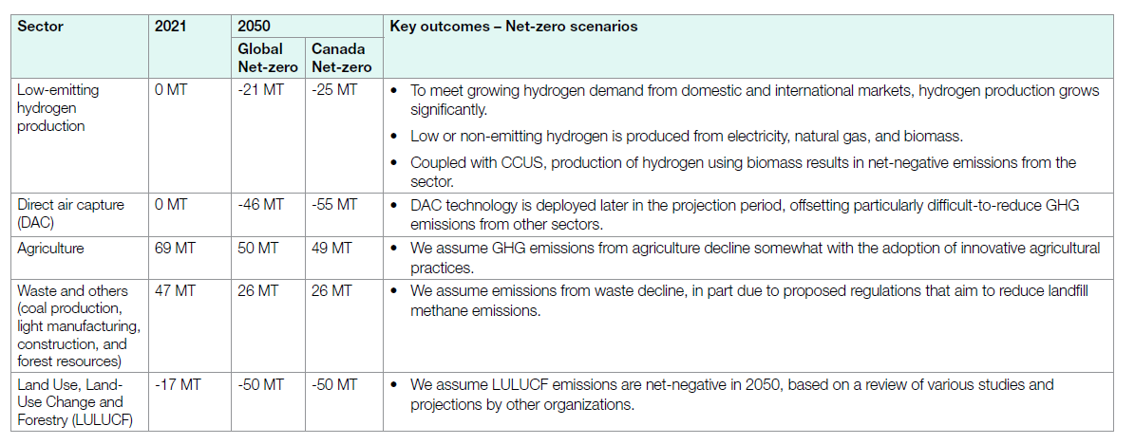
 |  |  |  |  | *CO2 |  | 2021 | UP | 1 | 250472.20979 | 35600.111036 | 58094.68669 | 20245.118089 | 147290.56928 | 75796.939705 | 65625.479409
 |  |  |  |  | *CO2 |  | 2021 | UP | 1 | 250472.20979 | 35600.111036 | 58094.68669 | 20245.118089 | 147290.56928 | 75796.939705 | 65625.479409
 |  |  |  |  | *CO2 |  | 2021 | UP | 1 | 250472.20979 | 35600.111036 | 58094.68669 | 20245.118089 | 147290.56928 | 75796.939705 | 65625.479409
 |  |  |  |  | *CO2 |  | 2021 | UP | 1 | 250472.20979 | 35600.111036 | 58094.68669 | 20245.118089 | 147290.56928 | 75796.939705 | 65625.479409
 |  |  |  |  | *CO2 |  | 2021 | UP | 1 | 250472.20979 | 35600.111036 | 58094.68669 | 20245.118089 | 147290.56928 | 75796.939705 | 65625.479409
 |  |  |  |  | *CO2 |  | 2021 | UP | 1 | 250472.20979 | 35600.111036 | 58094.68669 | 20245.118089 | 147290.56928 | 75796.939705 | 65625.479409
 |  |  |  |  | *CO2 |  | 2021 | UP | 1 | 250472.20979 | 35600.111036 | 58094.68669 | 20245.118089 | 147290.56928 | 75796.939705 | 65625.479409
 |  |  |  |  | *CO2 |  | 2021 | UP | 1 | 250472.20979 | 35600.111036 | 58094.68669 | 20245.118089 | 147290.56928 | 75796.939705 | 65625.479409
 |  |  |  |  | *CO2 |  | 2021 | UP | 1 | 250472.20979 | 35600.111036 | 58094.68669 | 20245.118089 | 147290.56928 | 75796.939705 | 65625.479409
 |  |  |  |  | *CO2 |  | 2021 | UP | 1 | 250472.20979 | 35600.111036 | 58094.68669 | 20245.118089 | 147290.56928 | 75796.939705 | 65625.479409
 |  |  |  |  | *CO2 |  | 2021 | UP | 1 | 250472.20979 | 35600.111036 | 58094.68669 | 20245.118089 | 147290.56928 | 75796.939705 | 65625.479409
 |  |  |  |  | *CO2 |  | 2021 | UP | 1 | 250472.20979 | 35600.111036 | 58094.68669 | 20245.118089 | 147290.56928 | 75796.939705 | 65625.479409
 |  |  |  |  | *CO2 |  | 2021 | UP | 1 | 250472.20979 | 35600.111036 | 58094.68669 | 20245.118089 | 147290.56928 | 75796.939705 | 65625.479409
 |  |  |  |  | *CO2 |  | 2021 | UP | 1 | 250472.20979 | 35600.111036 | 58094.68669 | 20245.118089 | 147290.56928 | 75796.939705 | 65625.479409
 |  |  |  |  | *CO2 |  | 2021 | UP | 1 | 250472.20979 | 35600.111036 | 58094.68669 | 20245.118089 | 147290.56928 | 75796.939705 | 65625.479409
 |  |  |  |  | *CO2 |  | 2021 | UP | 1 | 250472.20979 | 35600.111036 | 58094.68669 | 20245.118089 | 147290.56928 | 75796.939705 | 65625.479409
 |  |  |  |  | *CO2 |  | 2021 | UP | 1 | 250472.20979 | 35600.111036 | 58094.68669 | 20245.118089 | 147290.56928 | 75796.939705 | 65625.479409
 |  |  |  |  | *CO2 |  | 2021 | UP | 1 | 250472.20979 | 35600.111036 | 58094.68669 | 20245.118089 | 147290.56928 | 75796.939705 | 65625.479409
 |  |  |  |  | *CO2 |  | 2021 | UP | 1 | 250472.20979 | 35600.111036 | 58094.68669 | 20245.118089 | 147290.56928 | 75796.939705 | 65625.479409
 |  |  |  |  | *CO2 |  | 2021 | UP | 1 | 250472.20979 | 35600.111036 | 58094.68669 | 20245.118089 | 147290.56928 | 75796.939705 | 65625.479409
 |  |  |  |  | *CO2 |  | 2021 | UP | 1 | 250472.20979 | 35600.111036 | 58094.68669 | 20245.118089 | 147290.56928 | 75796.939705 | 65625.479409
 |  |  |  |  | *CO2 |  | 2021 | UP | 1 | 250472.20979 | 35600.111036 | 58094.68669 | 20245.118089 | 147290.56928 | 75796.939705 | 65625.479409
 |  |  |  |  | *CO2 |  | 2021 | UP | 1 | 250472.20979 | 35600.111036 | 58094.68669 | 20245.118089 | 147290.56928 | 75796.939705 | 65625.479409

 |  |  | *assumption: using 2021 observed data, and split it to each sector for provinces, and then by using the proportion of 2050 case/ 2021 case to derive the change. | * IS THAT CORRECT? SNKCO2N is the common output of four types of DAC tech

TimeSlice | LimType | Attribute | Year | AL | AT | BC | MA | ON | QU | SA | Pset_Set | Pset_PN | Pset_PD | Pset_CI | Pset_CO | Cset_Set | Cset_CN | Cset_CD
 | UP | COM_BNDNET | 2021 | 0 | 0 | 0 | 0 | 0 | 0 | 0 |  |  |  |  |  |  | SNKCO2N |  | 0
 | UP | COM_BNDNET | 2022 | 0 | 0 | 0 | 0 | 0 | 0 | 0 |  |  |  |  |  |  | SNKCO2N |  | 0
 | UP | COM_BNDNET | 2023 | 1.3345732255E-10 | 1.8968553459E-11 | 3.0954177898E-11 | 1.0787061995E-11 | 7.8479784367E-11 | 4.0386343217E-11 | 3.4966756514E-11 |  |  |  |  |  |  | SNKCO2N |  | -3.48E-13
 | UP | COM_BNDNET | 2024 | 8.7821054208E-08 | 1.2482180294E-08 | 2.0369272237E-08 | 7.0983827493E-09 | 5.1643306379E-08 | 2.657607068E-08 | 2.3009733453E-08 |  |  |  |  |  |  | SNKCO2N |  | -2.29E-10
 | UP | COM_BNDNET | 2025 | 6.9413147649E-06 | 9.8658280922E-07 | 1.6099730458E-06 | 5.6105121294E-07 | 4.0818508535E-06 | 2.1005540581E-06 | 1.8186732555E-06 |  |  |  |  |  |  | SNKCO2N |  | -1.81E-08
 | UP | COM_BNDNET | 2026 | 0.00016106918239 | 2.2893081761E-05 | 3.7358490566E-05 | 1.3018867925E-05 | 9.4716981132E-05 | 4.8742138365E-05 | 4.2201257862E-05 |  |  |  |  |  |  | SNKCO2N |  | -4.20E-07
 | UP | COM_BNDNET | 2027 | 0.0017679260258 | 0.000251278826 | 0.00041005390836 | 0.00014289757412 | 0.0010396316262 | 0.00053500299491 | 0.00046320904462 |  |  |  |  |  |  | SNKCO2N |  | -4.61E-06
 | UP | COM_BNDNET | 2028 | 0.011811740042 | 0.0016788259958 | 0.0027396226415 | 0.00095471698113 | 0.0069459119497 | 0.0035744234801 | 0.0030947589099 |  |  |  |  |  |  | SNKCO2N |  | -3.08E-05
 | UP | COM_BNDNET | 2029 | 0.055944312519 | 0.007951475891 | 0.012975760108 | 0.0045218557951 | 0.032898139263 | 0.016929653339 | 0.014657803085 |  |  |  |  |  |  | SNKCO2N |  | -0.000145879
 | UP | COM_BNDNET | 2030 | 0.2071069732 | 0.029436524109 | 0.048036525606 | 0.016740001348 | 0.12178957502 | 0.062673918089 | 0.05426348263 |  |  |  |  |  |  | SNKCO2N |  | -0.000540047
 | UP | COM_BNDNET | 2031 | 0.95685487137 | 0.13599967715 | 0.22193353908 | 0.077340475741 | 0.56267998293 | 0.28955975217 | 0.25070270156 |  |  |  |  |  |  | SNKCO2N |  | -0.002495071
 | UP | COM_BNDNET | 2032 | 3.7379110398 | 0.53127669602 | 0.86697350943 | 0.30212713208 | 2.1980843522 | 1.1311523061 | 0.97935896436 |  |  |  |  |  |  | SNKCO2N |  | -0.009746884
 | UP | COM_BNDNET | 2033 | 12.026809585 | 1.7093942558 | 2.7895060108 | 0.97210057951 | 7.0723839263 | 3.6395070006 | 3.1511086418 |  |  |  |  |  |  | SNKCO2N |  | -0.03136081
 | UP | COM_BNDNET | 2034 | 32.878244938 | 4.6730500419 | 7.625801442 | 2.6574762601 | 19.334102646 | 9.9494884134 | 8.6143312586 |  |  |  |  |  |  | SNKCO2N |  | -0.085732495
 | UP | COM_BNDNET | 2035 | 78.700047722 | 11.185793585 | 18.253740081 | 6.3611518464 | 46.279684447 | 23.815906671 | 20.619965647 |  |  |  |  |  |  | SNKCO2N |  | -0.20521629
 | UP | COM_BNDNET | 2036 | 166.95105349 | 23.729083744 | 38.722735561 | 13.494286635 | 98.175824502 | 50.522087642 | 43.74234943 |  |  |  |  |  |  | SNKCO2N |  | -0.435337421
 | UP | COM_BNDNET | 2037 | 322.29903014 | 45.808999208 | 74.75424596 | 26.050722077 | 189.52844178 | 97.532896664 | 84.444611177 |  |  |  |  |  |  | SNKCO2N |  | -0.840418947
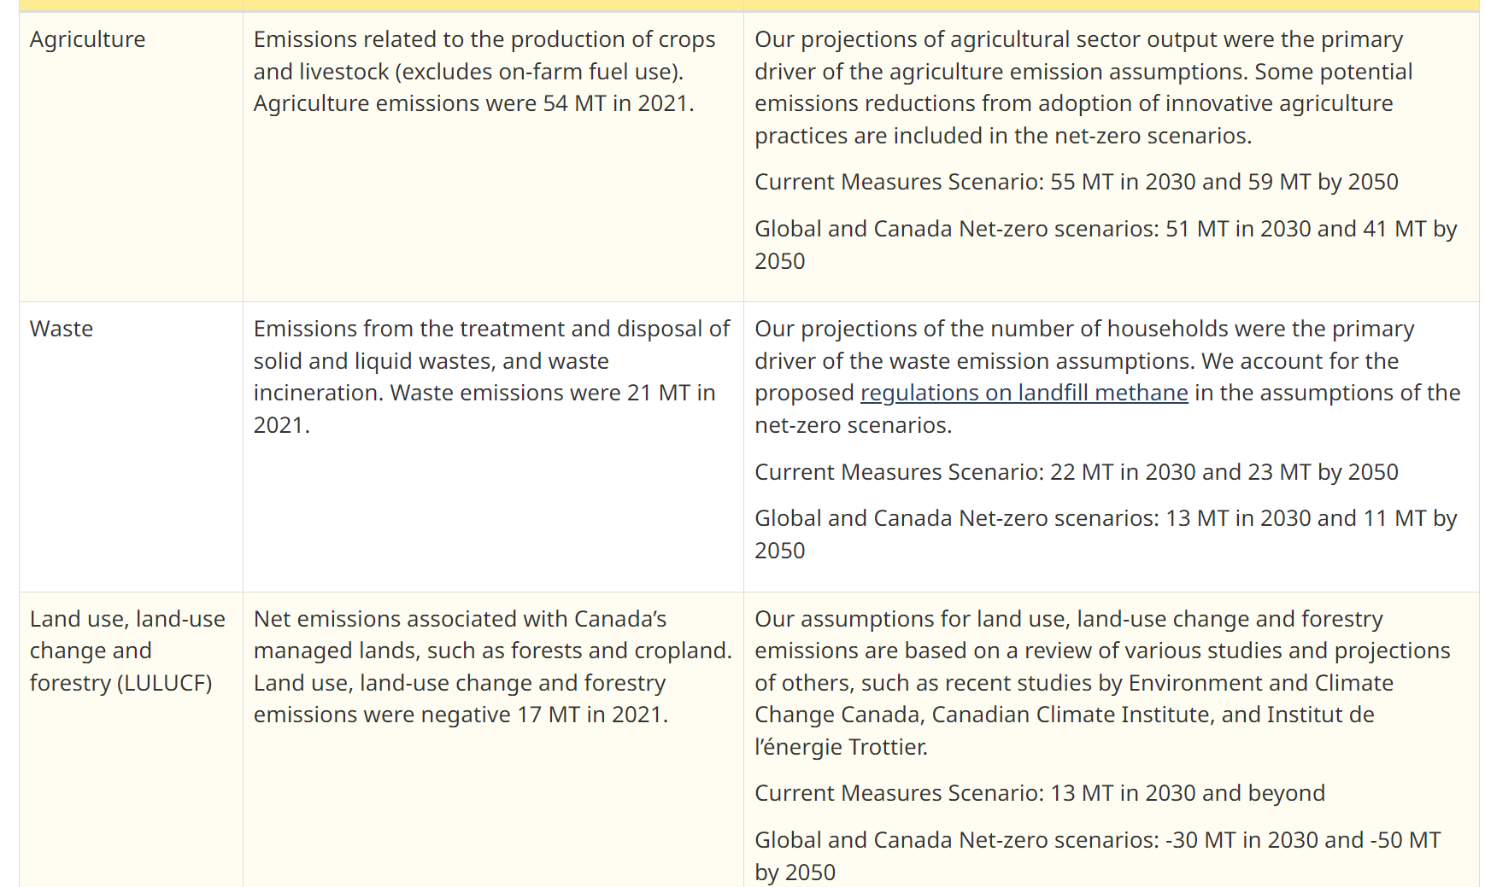
 | UP | COM_BNDNET | 2038 | 575.40257692 | 81.783107379 | 133.45924666 | 46.50852535 | 338.36637284 | 174.12612148 | 150.75951937 |  |  |  |  |  |  | SNKCO2N |  | -1.50040547
 | UP | COM_BNDNET | 2039 | 960.74536171 | 136.55264024 | 222.83590194 | 77.654935523 | 564.96779178 | 290.73707744 | 251.72203737 |  |  |  |  |  |  | SNKCO2N |  | -2.505215746
 | UP | COM_BNDNET | 2040 | 1513.1771435 | 215.07086303 | 350.96728747 | 122.306782 | 889.82615309 | 457.91186497 | 396.46304696 |  |  |  |  |  |  | SNKCO2N |  | -3.945723141
 | UP | COM_BNDNET | 2041 | 2233.4457584 | 317.44406718 | 518.02685688 | 180.52451073 | 1313.381223 | 675.87679138 | 585.17848647 |  |  |  |  |  |  | SNKCO2N |  | -5.823877694
 | UP | COM_BNDNET | 2042 | 3141.1324586 | 446.45537483 | 728.55629848 | 253.89083129 | 1847.1477871 | 950.55746014 | 822.99878162 |  |  |  |  |  |  | SNKCO2N |  | -8.190738992
 | UP | COM_BNDNET | 2043 | 4250.1640124 | 604.08422512 | 985.78579593 | 343.53141373 | 2499.3155028 | 1286.1683364 | 1113.5728436 |  |  |  |  |  |  | SNKCO2N |  | -11.08262213
 | UP | COM_BNDNET | 2044 | 5568.0080327 | 791.39200465 | 1291.4473922 | 450.0498488 | 3274.2757116 | 1684.9692407 | 1458.8572393 |  |  |  |  |  |  | SNKCO2N |  | -14.51899947
 | UP | COM_BNDNET | 2045 | 7095.7011677 | 1008.5260543 | 1645.7815282 | 573.52992648 | 4172.6380159 | 2147.2738793 | 1859.1235781 |  |  |  |  |  |  | SNKCO2N |  | -18.50257415
 | UP | COM_BNDNET | 2046 | 8828.5771013 | 1254.8231413 | 2047.7058954 | 713.59447871 | 5191.6583813 | 2671.6701497 | 2313.1492522 |  |  |  |  |  |  | SNKCO2N |  | -23.0211784
 | UP | COM_BNDNET | 2047 | 10757.439205 | 1528.9761306 | 2495.087422 | 869.50016221 | 6325.9287164 | 3255.3750034 | 2818.5246804 |  |  |  |  |  |  | SNKCO2N |  | -28.05083132
 | UP | COM_BNDNET | 2048 | 12869.900254 | 1829.2244016 | 2985.0530069 | 1040.2457448 | 7568.1646943 | 3894.6398659 | 3372.0043226 |  |  |  |  |  |  | SNKCO2N |  | -33.55923229
 | UP | COM_BNDNET | 2049 | 15151.66453 | 2153.5360753 | 3514.286892 | 1224.6757351 | 8909.959696 | 4585.1386218 | 3969.8426003 |  |  |  |  |  |  | SNKCO2N |  | -39.50910415
 | UP | COM_BNDNET | 2050 | 17587.613197 | 2499.7622818 | 4079.2824049 | 1421.5681108 | 10342.423067 | 5322.2960669 | 4608.0782721 |  |  |  |  |  |  | SNKCO2N |  | -45.8610234

 |  |  |  |  |  |  |  |  |  |  |  |  |  |  |  |  |  |  | CER – Energy Future 2023: Results (cer-rec.gc.ca)

